AG DDG_DDS
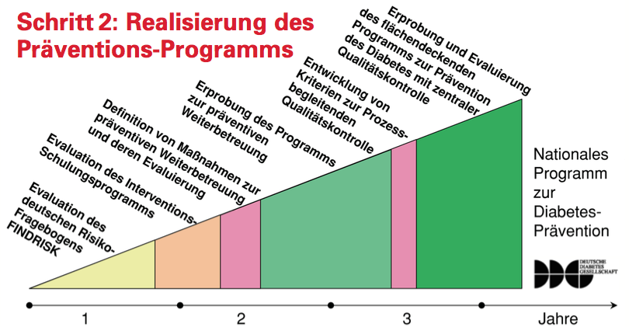
Nationales Diabetes Präventions-Programm
AG Prävention des Diabetes mellitus Typ 2 der Deutschen Diabetes-Gesellschaft (DDG) in Kooperation mit der Deutschen Diabetes-Stiftung (DDS)
Identifikation von Risikopersonen und bisher nicht erkannten Diabetikern durch Fragebogen-Screening (Findrisk)
Maßnahmen zur Gewichtsreduktion, zur zusätzlichen körperlichen Aktivität, zur Ernährungsmodifikation, der Qualitätskontrolle und Evaluation, zur Pharmakoprävention

NAFDM
